Story Mapping
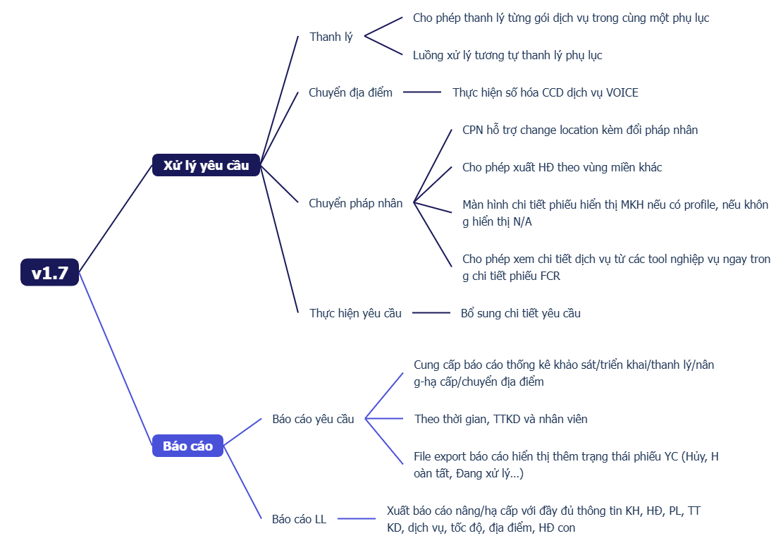
STORY MAPPING
[Ví dụ mang tính chất tham khảo, tùy size dự án có thể customize cho phù hợp]

Product Backlog
 | PRODUCT BACKLOG - PROJECT

This shape represents a table slicer. Table slicers are not supported in this version of Excel. If the shape was modified in an earlier version of Excel, or if the workbook was saved in Excel 2007 or earlier, the slicer can't be used.
This shape represents a table slicer. Table slicers are not supported in this version of Excel. If the shape was modified in an earlier version of Excel, or if the workbook was saved in Excel 2007 or earlier, the slicer can't be used.
This shape represents a table slicer. Table slicers are not supported in this version of Excel. If the shape was modified in an earlier version of Excel, or if the workbook was saved in Excel 2007 or earlier, the slicer can't be used.
This shape represents a table slicer. Table slicers are not supported in this version of Excel. If the shape was modified in an earlier version of Excel, or if the workbook was saved in Excel 2007 or earlier, the slicer can't be used.
 | PRODUCT/PROJECT NAME |  | FTI-FCR |  |  |  |  | A slicer is in cells H3 through I5. To filter inventory list by Photo, select Yes or No from the slicer in this cell.
 | KEY PO |  | QuanNT36
 | DIVISION |  | FTI
 | DOMAIN |  | Quản lý quy trình
 | Giới thiệu chung |  | Hoàn thiện và mở rộng hệ thống FCR, hướng tới số hóa quy trình, giảm thao tác thủ công, tăng khả năng xử lý linh hoạt và minh bạch cho các nghiệp vụ hợp đồng, dịch vụ và báo cáo
 | Phạm vi triển khai |  | Bao gồm các nghiệp vụ thanh lý, tạm ngưng, gia hạn, nâng cấp/hạ cấp, chuyển địa điểm, chuyển pháp nhân, xử lý yêu cầu nghiệp vụ, báo cáo và tích hợp liên thông giữa FCR, SM, CM và các tool dịch vụ liên quan
 | PLATFORM |  | Web
 | Link Staging |  | https://ftms-stag.fpt.net/fcr
 | Link Production |  | https://ftms.fpt.net/fcr

 | Roadmap

NO. | REQUEST DATE | EPICS/ITEMS | MODULE/FEATURE | USER STORY/DESCRIPTION | PRIORITY | SPRINT BACKLOG/VERSION | STATUS | PO | RELEASE DATE | NOTES
1 | 2026-01-19 | Xử lý yêu cầu | Thanh lý | Cho phép thanh lý từng gói dịch vụ trong cùng một phụ lục, luồng xử lý tương tự thanh lý phụ lục. | 2-Medium | Sprint 3 | Pending | ThinhDD13 |  | SM 2.0 thực hiện xong sẽ tích hợp
2 | 2026-01-19 | Báo cáo | Báo cáo yêu cầu | Hệ thống cung cấp báo cáo thống kê khảo sát/triển khai/thanh lý/nâng-hạ cấp/chuyển địa điểm theo thời gian, TTKD và nhân viên. | 2-Medium | Sprint 3 | Done | ThaoTP | 2026-06-03
3 | 2026-01-19 | Báo cáo | Báo cáo yêu cầu | File export báo cáo hiển thị thêm trạng thái phiếu YC (Hủy, Hoàn tất, Đang xử lý…). | 2-Medium | Sprint 3 | Done | NgocTT - CS | 2026-06-03
6 | 2026-01-19 | Báo cáo | Báo cáo LL | Xuất báo cáo nâng/hạ cấp với đầy đủ thông tin KH, HĐ, PL, TTKD, dịch vụ, tốc độ, địa điểm, HĐ con. | 2-Medium | Sprint 3 | Done | DuongLT2 | 2026-06-03
19 | 2026-01-19 | Xử lý yêu cầu | Gia hạn IDC | Điều chỉnh rule: không chặn mở gông, cho phép tồn NC/HC/CPN vẫn tạo gia hạn. | 2-Medium | Sprint 3 | Done | HangBT13 | 2026-06-03
24 | 2026-01-19 | Xử lý yêu cầu | Nâng cấp/Hạ Cấp | Hệ thống hỗ trợ ưu tiên xử lý khi có nhiều phiếu NC và HC. | 3-High | Sprint 3 | Done | MinhNTT7 | 2026-06-03
30 | 2026-04-17 | Quản lý mã triển khai | Đồng bộ dữ liệu | Thông tin MTK trên CM hiển thị thêm cột "Loại dịch vụ", trạng thái base theo LL. | 3-High | Sprint 3 | Pending | AnhNTC2 |  | Thực hiện sau CM 3.0
31 | 2026-04-17 | Quản lý mã triển khai | Trạng thái mới | LL bổ sung trạng thái triển khai "Triển khai lần đầu không thành công" và FCR không cho phép tạo phiếu với trạng thái này. | 2-Medium | Sprint 3 | Done | AnhNTC2 | 2026-06-03
32 | 2026-04-17 | Email | Gửi mail thông báo | Bổ sung vùng miền HĐ, phiếu thay đổi thông tin có phân biệt tạm thời hay chính thức. | 3-High | Sprint 3 | Done | NamDP | 2026-06-03
33 | 2026-04-17 | Xử lý yêu cầu | Thanh lý ivoice | Bổ sung cảnh báo phát sinh cước cho phiếu tạo sang ngày 20. | 2-Medium | Sprint 3 | Done | HangBT13 | 2026-06-03
34 | 2026-04-17 | Xử lý yêu cầu | Tạo yêu cầu | Gộp quy trình NC, HC thành Thay đổi thông tin dịch vụ. | 2-Medium | Sprint 3 | Done | AnhNTC2 | 2026-06-03
35 | 2026-04-17 | Xử lý yêu cầu | Thanh lý ivoice | Đối với CSKH, bổ sung thêm bước SCS confirm (thanh lý với NCC). | 2-Medium | Sprint 3 | Pending | HangBT13 |  | Thực hiện trong version Ivoice
36 | 2026-06-08 | Nâng cấp - Linh hoạt NIX/GIA và Bảng thông số dịch vụ | Thay đổi thông tin | Cải tiến luồng thay đổi: bỏ ràng buộc nhập đồng thời NIX/GIA, chỉ validate BW NIX khi nâng, hiển thị bảng thông số động theo loại và xử lý cảnh báo MTK | 3-High | Sprint 4 | Done | VyPTL | 2026-07-22
37 | 2026-04-17 | Xử lý yêu cầu - CPN | Chuyển Pháp Nhân | Mở rộng CPN hỗ trợ hợp đồng Tạm ngưng (nguyên nhân không phải cước) và CPN toàn phần (giữ/đổi số HĐ, auto resume khi gia hạn) | 3-High | Sprint 4 | Done | HangBT13 | 2026-07-22
38 | 2026-04-17 | Xử lý yêu cầu - CPN | Chuyển Pháp Nhân | Hiển thị đầy đủ thông tin hợp đồng trong CPN, đồng bộ CM, hỗ trợ hyperlink và filter loại yêu cầu/dịch vụ | 3-High | Sprint 4 | Done | HangBT13 | 2026-07-22
39 | 2026-04-17 | Xử lý yêu cầu - CPN | Chuyển Pháp Nhân | Nâng giới hạn dung lượng file đính kèm trong yêu cầu CPN từ 5MB lên 25MB | 2-Medium | Sprint 4 | Done | AnhNTC | 2026-07-22
40 | 2026-06-08 | Báo cáo theo loại yêu cầu | Báo cáo | Thêm filter động theo loại yêu cầu/dịch vụ, default ngày tạo phiếu, hiển thị NA cho dịch vụ kênh | 2-Medium | Sprint 4 | Done | HangBT13 | 2026-07-22
41 | 2026-06-08 | Thay đổi thông tin - Ngày đề nghị | Thay đổi thông tin | Load mặc định trường Ngày đề nghị, cập nhật validation và database schema tương ứng | 2-Medium | Sprint 4 | Done | VyPTL | 2026-07-22

